Tabele zbiorcze
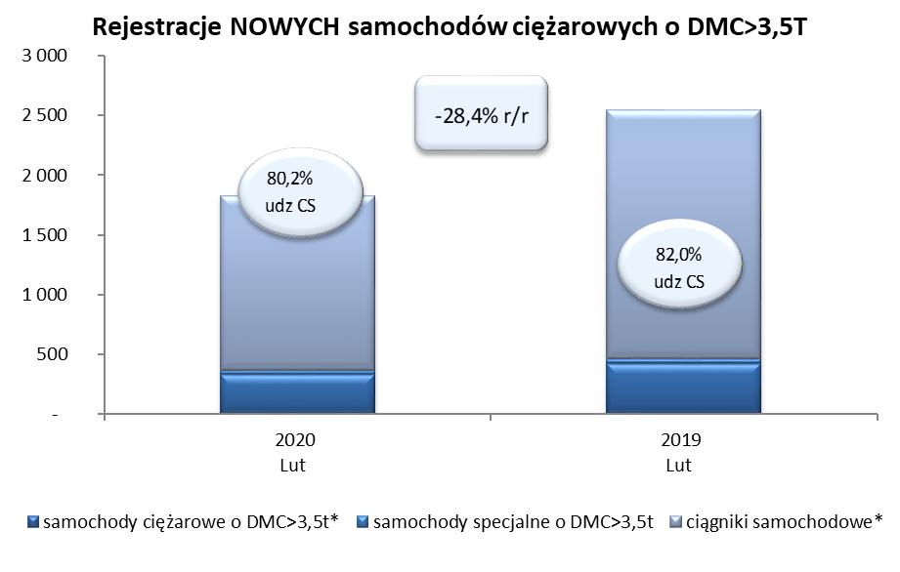
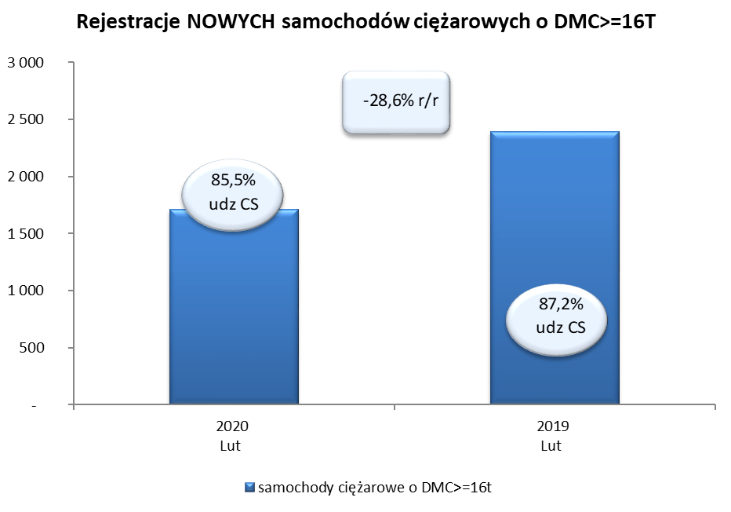
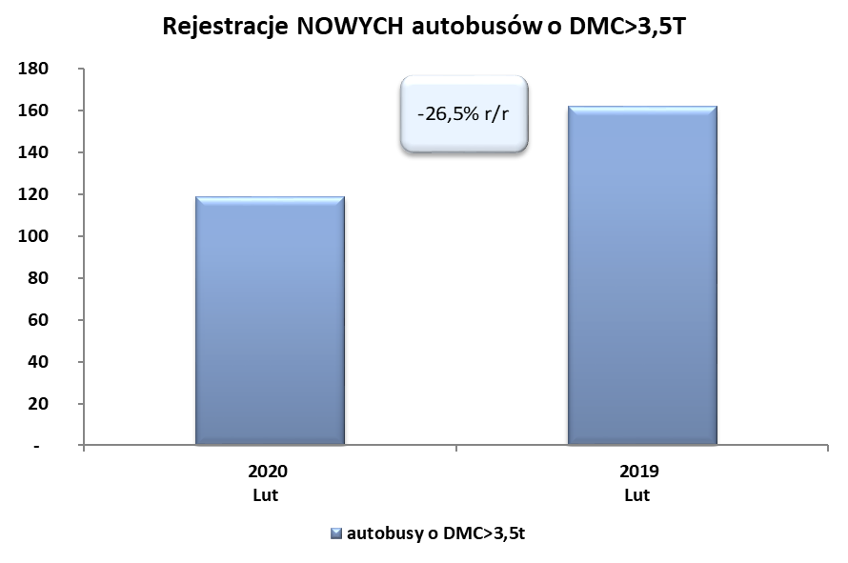
PZPM na podstawie danych CEP (MC) |  |  |  |  |  | 05/03/2020
 |  |  |  |  |  | sztuki
PIERWSZE REJESTRACJE NOWYCH POJAZDÓW UŻYTKOWYCH O DMC>3,5T
 | 2020 Lut | 2019 Lut | % zmiana r/r | 2020 Sty - Lut | 2019 Sty - Lut | % zmiana r/r
SAMOCHODY CIĘŻAROWE - RAZEM | 1,824 | 2,548 | -28.4% | 3,206 | 4,464 | -28.2%
samochody ciężarowe o DMC>3,5t* | 330 | 420 | -21.4% | 638 | 769 | -17.0%
samochody specjalne o DMC>3,5t | 32 | 39 | -17.9% | 112 | 110 | 1.8%
ciągniki samochodowe* | 1,462 | 2,089 | -30.0% | 2,456 | 3,585 | -31.5%
AUTOBUSY - RAZEM | 119 | 162 | -26.5% | 276 | 347 | -20.5%
autobusy o DMC>3,5t | 119 | 162 | -26.5% | 276 | 347 | -20.5%
RAZEM POJAZDY UŻYTKOWE | 1,943 | 2,710 | -28.3% | 3,482 | 4,811 | -27.6%
*/ Nie uwzgledniono rejestracji własnych marek krajowych producentów

